фотокристал цены и форма заказа
Сегодня 1 USD = 6,45 CNY (юань) |  |  |  |  |  |  | 6.45
Внимание , уважаемые партнеры ! Вы можете сформировать Ваш счет самостоятельно,введя небходимое количество в штуках в графу, на которую указывает стрелочка. Цены указаны за единицу, то есть за 1 фотокамень. Графа курс - это соотношение курса юаня к курсу доллара на сегодняшний день, он может менятся. CBM - это объем коробки в м3.
 | Номер модели: |  | Цена (юань) шт. | 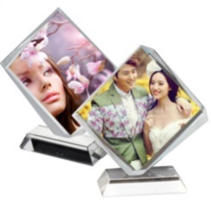 | Номер модели: |  | Цена (юань) шт.
 | Наименование | "Круглый на подставке" | 31 |  | Наименование | "Ромб" | 55
 | Описание: | Диаметр: 100 мм | Курс |  | Описание: | Размер : 155*130 мм | Курс
 | Размеры упаковки: | 0,41*0,27*0,31 м/ 34 шт. коробка | 6.45 |  | Размеры упаковки: | 0.51*0.34*0.2 м/ 23 шт.коробка | 6.45
 | Объем упаковки: | 0,034 CBM | Цена USD шт. |  | Объем упаковки: | 0,035 CBM | Цена USD шт.
 | Вес упаковки: | 16 кг. | 4.81 |  | Вес упаковки: | 12,9 кг | 8.53
 | КОЛ -ВО ЗАКАЗА в штуках вводится сюда |  |  |  | КОЛ -ВО ЗАКАЗА в штуках вводится сюда
 | ИТОГО сумма в USD |  | 0.00 |  | ИТОГО сумма в USD |  | 0.00

 | Номер модели: |  | Цена (юань) шт. |  | Номер модели: |  | Цена (юань) шт.
 | Наименование | "Веер" | 70 |  | Наименование | "Прямоугольник вертикальный" | 19
 | Описание: | Размер: 180*100*15 мм | Курс |  | Описание: | Размер: 80*60 мм | Курс
 | Размеры упаковки: | 0,41*0,32*0,42 м/ 34 шт. коробка | 6.45 |  | Размеры упаковки: | 0.37*0.29*0.15 м/ 40 шт.коробка | 6.45
 | Объем упаковки: | 0,055 CBM | Цена USD шт. |  | Объем упаковки: | 0,016 CBM | Цена USD шт.
 | Вес упаковки: | 25 кг. | 10.85 |  | Вес упаковки: | 12,5 кг. | 2.95
 | КОЛ -ВО ЗАКАЗА в штуках вводится сюда |  |  |  | КОЛ -ВО ЗАКАЗА в штуках вводится сюда
 | ИТОГО сумма в USD |  | 0.00 |  | ИТОГО сумма в USD |  | 0.00

 | Номер модели: |  | Цена (юань) шт. | 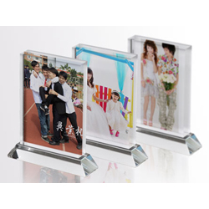 | Номер модели: |  | Цена (юань) шт.
 | Наименование | "Прямугольник горизонтальный на подставке" | 51 |  | Наименование | "Прямоугольник вертикальный на подставке" | 49
 | Описание: | Размер: 130*90*20 мм | Курс |  | Описание: | Размер: 90*130*20 мм | Курс
 | Размеры упаковки: | 0.41*0.27*0.31 м/ 20 шт. коробка | 6.45 |  | Размеры упаковки: | 0.41*0.27*0.31 м/ 20 шт. коробка | 6.45
 | Объем упаковки: | 0,034 CBM | Цена USD шт. |  | Объем упаковки: | 0,034 CBM | Цена USD шт.
 | Вес упаковки: | 18,5 кг. | 7.91 |  | Вес упаковки: | 17,4 кг. | 7.60
 | КОЛ -ВО ЗАКАЗА в штуках вводится сюда |  |  |  | КОЛ -ВО ЗАКАЗА в штуках вводится сюда
 | ИТОГО сумма в USD |  | 0.00 |  | ИТОГО сумма в USD |  | 0.00

 | Номер модели: |  | Цена (юань) шт. | 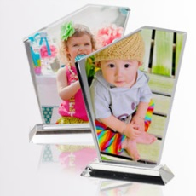 | Номер модели: |  | Цена (юань) шт.
 | Наименование | "Айсберг на подставке № 1" | 66 |  | Наименование | "Айсберг на подставке №2 " | 77
 | Описание: | Размер: 195*125 мм | Курс |  | Описание: | Размер: 170*140*20 мм | Курс
 | Размеры упаковки: | 0.41*0.27*0.31 м / 16 шт. коробка | 6.45 |  | Размеры упаковки: | 0.47*0.39*0.18 м / 13 шт. коробка | 6.45
 | Объем упаковки: | 0,034 CBM | Цена USD шт. |  | Объем упаковки: | 0,033 CBM | Цена USD шт.
 | Вес упаковки: | 15,5 кг | 10.23 |  | Вес упаковки: | 18 кг. | 11.94
 | КОЛ -ВО ЗАКАЗА в штуках вводится сюда |  |  |  | КОЛ -ВО ЗАКАЗА в штуках вводится сюда
 | ИТОГО сумма в USD |  | 0.00 |  | ИТОГО сумма в USD |  | 0.00

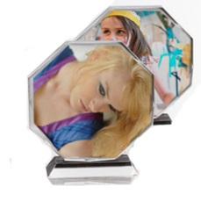 | Номер модели: |  | Цена (юань) шт. |  | Номер модели: |  | Цена (юань) шт.
 | Наименование | "Восьмиугольник" | 75 |  | Наименование | "Обтекаемый №1 " | 25
 | Описание: | Диметр: 160 мм, толщина: 35 мм | Курс |  | Описание: |  | Курс
 | Размеры упаковки: | 0.41*0.27*0.31 м / 14 шт. коробка | 6.45 |  | Размеры упаковки: | 0.37*0.29*0.15 м / 40 шт. коробка | 6.45
 | Объем упаковки: | 0,034CBM | Цена USD шт. |  | Объем упаковки: | 0,016 CBM | Цена USD шт.
 | Вес упаковки: | 16 кг. | 11.63 |  | Вес упаковки: | 12,3 кг. | 3.88
 | КОЛ -ВО ЗАКАЗА в штуках вводится сюда |  |  |  | КОЛ -ВО ЗАКАЗА в штуках вводится сюда
 | ИТОГО сумма в USD |  | 0.00 |  | ИТОГО сумма в USD |  | 0.00

 | Номер модели: |  | Цена (юань) шт. |  | Номер модели: |  | Цена (юань) шт.
 | Наименование | "Обтекаемый №2" | 45 |  | Наименование | Клей для крепления кристалла к подставке | 39
 | Описание: | Размер: 100*150*20 мм | Курс |  | Описание: |  | Курс
 | Размеры упаковки: | 0.4*0.37*0.19 м / 24 шт. коробка | 6.45 |  | Размеры упаковки: |  | 6.45
 | Объем упаковки: | 0,028 CBM | Цена USD шт. |  | Объем упаковки: |  | Цена USD шт.
 | Вес упаковки: | 21 кг. | 6.98 |  | Вес упаковки: |  | 6.05
 | КОЛ -ВО ЗАКАЗА в штуках вводится сюда |  |  |  | КОЛ -ВО ЗАКАЗА в штуках вводится сюда
 | ИТОГО сумма в USD |  | 0.00 |  | ИТОГО сумма в USD |  | 0.00

Сегодня Ваш заказ и предварительный счет на фотокристаллы составляет |  |  |  |  | штук | стоимость USD
 |  |  |  |  | 0.00 | 0.00

